Chi tiết địa chất
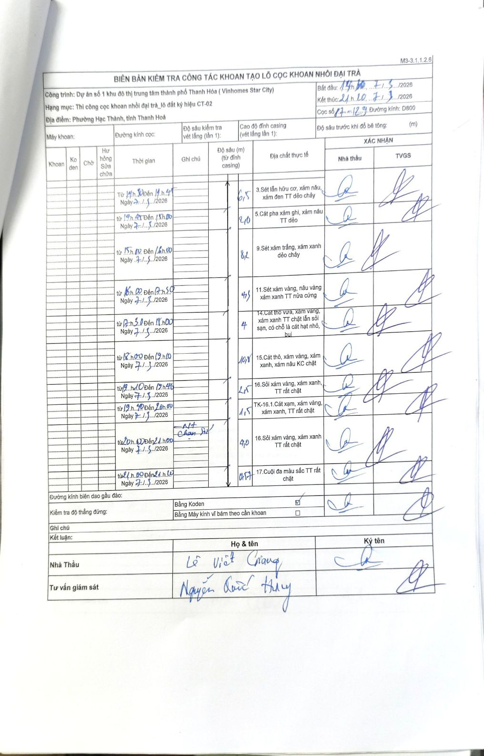
Dự án | Dự án số 1 khu đô thị trung tâm thành phố Thanh Hóa (Vinhomes Star City)
Hạng mục | Thi công cọc khoan nhồi đại trà_lô đất ký hiệu CT-02
Tên bộ phận | Phường Hạc Thành, tỉnh Thanh Hoá
Số hiệu cọc | 17-12
Biên bản số | KL-002
Đường kính | D800
Bắt đầu thi công | 14:10 07/03/2026
Kết thúc thi công | 21:10 07/03/2026

Địa chất TT | Đường kính | Mô tả lớp thiết kế | Từ (h) | Đến (h) | Cao độ từ | Cao độ đến | T.Gian (h) | Dài (m) | V (m/h) | Ghi chú
1 | D800 | Sét lẫn hữu cơ, xám nâu, xám đen TT dẻo chảy | 14h10 07/03/2026 | 14h45 07/03/2026 | 0 | -6.5 | 0.58 | 6.5 | 11.14
2 | D800 | Cát pha xám ghi, xám nâu TT dẻo | 14h45 07/03/2026 | 15h00 07/03/2026 | -6.5 | -8.5 | 0.25 | 2 | 8
3 | D800 | Sét xám trắng, xám xanh dẻo chảy | 15h00 07/03/2026 | 16h00 07/03/2026 | -8.5 | -16.7 | 1 | 8.2 | 8.2
4 | D800 | Sét xám vàng, nâu vàng xám xanh TT nửa cứng | 16h00 07/03/2026 | 17h50 07/03/2026 | -16.7 | -21 | 1.83 | 4.3 | 2.35
5 | D800 | Cát thô vừa, xám vàng, xám xanh TT chặt lẫn sỏi sạn, có chỗ là cát hạt nhỏ, bụi | 17h50 07/03/2026 | 18h00 07/03/2026 | -21 | -25 | 0.17 | 4 | 24
6 | D800 | Cát thô, xám vàng, xám xanh, xám nâu KC chặt | 18h00 07/03/2026 | 19h10 07/03/2026 | -25 | -35.8 | 1.17 | 10.8 | 9.26
7 | D800 | Sỏi xám vàng, xám xanh, TT rất chặt | 19h10 07/03/2026 | 19h45 07/03/2026 | -35.8 | -38.3 | 0.58 | 2.5 | 4.29
8 | D800 | TK-16.1.Cát xám, xám vàng, xám xanh, TT rất chặt | 19h40 07/03/2026 | 20h00 07/03/2026 | -38.3 | -39.8 | 0.33 | 1.5 | 4.5
9 | D800 | Sỏi xám vàng, xám xanh TT rất chặt | 20h00 07/03/2026 | 21h00 07/03/2026 | -39.8 | -43.8 | 1 | 4 | 4
10 | D800 | Cuội đá màu sắc TT rất chặt | 21h00 07/03/2026 | 21h10 07/03/2026 | -43.8 | -44.37 | 0.17 | 0.57 | 3.42

ẢNH BIÊN BẢN GỐC

